Entrada
?
Ayuda

Bienvenido

Registro de información de producción para determinación de eficiencia y control

SUPERPAMCO

El registro consistirá en 4 pantallas secuenciales
1) El inicio, para sleccionar el turno operado y el operador que registre la información

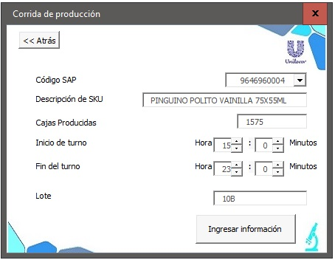
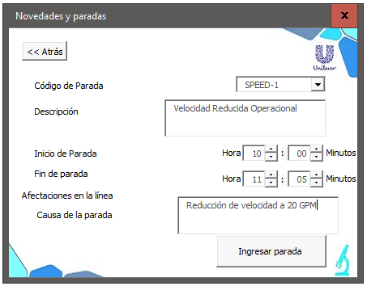
3
2

1

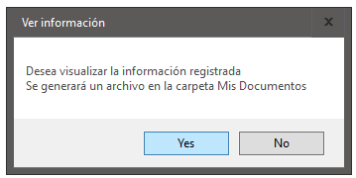
4

